管理系统价格表
管理系统的定制详情
如需要定制管理系统，请联系管理，价位说明：价格100起步，根据功能定价，复杂度越高，价格越高，要求：需求一次提完，更改额外收费，加功能另算。（ps:如需远程调试另算）
项目价格表 |  |  |  |  |  |  |  |  | 重要事项 | 微信收款码 | 支付收款码
项目名称 | 项目编号 | 项目价格 | 项目技术 | 配套教程地址 | 视频配置图片资源 | 淘宝项目获取地址 | 项目获取方式 | 项目演示与使用 | 重要注意事项：淘宝购买地址，是下单后立即发货，如果用收付款截图，管理员，上线时间随缘，不知道什么时候上线，才能发给大家。
java选课管理系统 | XH-1 | 24.5 | mysql和java | https://www.bilibili.com/video/BV1if4y137HA?from=search&seid=7230782533547970742 | 链接：https://pan.baidu.com/s/1U5Rrr-U72TwV2x9vxqUmiA 提取码：zqfg | https://item.taobao.com/item.htm?spm=a2oq0.12575281.0.0.50111debARFEPe&ft=t&id=654780946448 | 方式一：左边淘宝购 。方式二：扫描左边微信或支付宝收款码，截图给管理员，并发送项目编号 | https://www.bilibili.com/video/BV1mb4y1b7se/ |  |  | 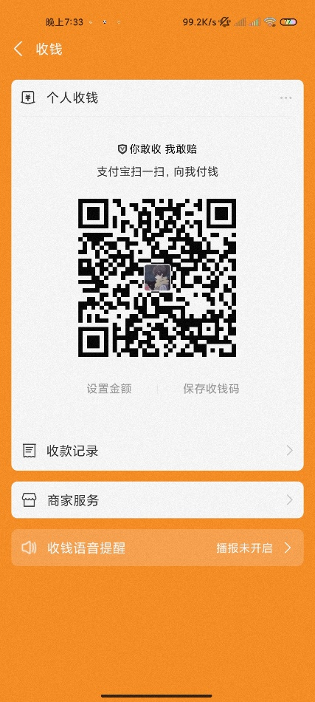
java仓库管理系统 | XH-2 | 9.5 | mysql和java（初级） | https://www.bilibili.com/video/BV1wV411p7kn/ |  | https://item.taobao.com/item.htm?spm=a2oq0.12575281.0.0.50111debARFEPe&ft=t&id=652785567000 | 方式一：左边淘宝购 。方式二：扫描左边微信或支付宝收款码，截图给管理员，并发送项目编号 | https://www.bilibili.com/video/BV1kU4y1u7vZ/
 | XH-3 | 14.5 | mysql和java（中级） |  |  | https://item.taobao.com/item.htm?spm=a2oq0.12575281.0.0.50111debARFEPe&ft=t&id=652422757380 | 方式一：左边淘宝购 。方式二：扫描左边微信或支付宝收款码，截图给管理员，并发送项目编号 | https://www.bilibili.com/video/BV1Wr4y1C7a5/
 | XH-4 | 19.5 | mysql和java（高级） |  |  | https://item.taobao.com/item.htm?spm=a2oq0.12575281.0.0.50111debARFEPe&ft=t&id=651992364217 | 方式一：左边淘宝购 。方式二：扫描左边微信或支付宝收款码，截图给管理员，并发送项目编号 | https://www.bilibili.com/video/BV1ir4y1C7zB/
java学生管理系统 | XH-5 | 4.5 | mysql和java | https://www.bilibili.com/video/BV1Hi4y1F7pT |  | https://item.taobao.com/item.htm?spm=a2oq0.12575281.0.0.50111deblTHmu6&ft=t&id=664804984524 | 方式一：左边淘宝购 。方式二：扫描左边微信或支付宝收款码，截图给管理员，并发送项目编号 | https://www.bilibili.com/video/BV1FL41137Hk/
java员工管理系统 | XH-6 | 4.5 | mysql和java | 无 |  | https://item.taobao.com/item.htm?spm=a2oq0.12575281.0.0.50111debARFEPe&ft=t&id=653042787035 | 方式一：左边淘宝购 。方式二：扫描左边微信或支付宝收款码，截图给管理员，并发送项目编号 | https://www.bilibili.com/video/BV1qL41137Nx/
java仓库管理系统 | XH-7 | 9.5 | mysql和java | 无 |  | https://item.taobao.com/item.htm?spm=a2oq0.12575281.0.0.50111deblTHmu6&ft=t&id=661145121618 | 方式一：左边淘宝购 。方式二：扫描左边微信或支付宝收款码，截图给管理员，并发送项目编号 | https://www.bilibili.com/video/BV1Pr4y1y7V3/
java web学生管理系统 | XH-8 | 4.5 | mysql和jsp | https://www.bilibili.com/video/BV1sT4y1Z7Fi/ |  | https://item.taobao.com/item.htm?spm=a2oq0.12575281.0.0.50111deblTHmu6&ft=t&id=662082498695 | 方式一：左边淘宝购 。方式二：扫描左边微信或支付宝收款码，截图给管理员，并发送项目编号 | https://www.bilibili.com/video/BV1DF411b7Hx/
java 仓管管理系统 | XH-9 | 9.5 | mysql和java | 无 |  | https://item.taobao.com/item.htm?spm=a2oq0.12575281.0.0.50111deblTHmu6&ft=t&id=662817470236 | 方式一：左边淘宝购 。方式二：扫描左边微信或支付宝收款码，截图给管理员，并发送项目编号 | https://www.bilibili.com/video/av379720092
Android学生管理系统 | XH-10 | 24.5 | mysql和java和android | 无 |  | https://item.taobao.com/item.htm?spm=a2oq0.12575281.0.0.50111deblTHmu6&ft=t&id=665157694409 | 方式一：左边淘宝购 。方式二：扫描左边微信或支付宝收款码，截图给管理员，并发送项目编号 | https://www.bilibili.com/video/av592843011
java 仓管管理系统（简配版本） | XH-11 | 9.5 | mysql和java | 无 |  | https://item.taobao.com/item.htm?spm=a2oq0.12575281.0.0.50111deblTHmu6&ft=t&id=665963145693 | 方式一：左边淘宝购 。方式二：扫描左边微信或支付宝收款码，截图给管理员，并发送项目编号 | https://www.bilibili.com/video/av210266885
java学生信息管理系统 | XH-12 | 9.5 | java无数据库版本1 | 无 |  | https://item.taobao.com/item.htm?spm=a2oq0.12575281.0.0.50111deblTHmu6&ft=t&id=666362350035 | 方式一：左边淘宝购 。方式二：扫描左边微信或支付宝收款码，截图给管理员，并发送项目编号 | https://www.bilibili.com/video/av680262906
java学生缴费管理系统 | XH-13 | 4.5 | Java无数据库版本1 | 无 |  | https://item.taobao.com/item.htm?spm=a2oq0.12575281.0.0.50111deblTHmu6&ft=t&id=666013917338 | 方式一：左边淘宝购 。方式二：扫描左边微信或支付宝收款码，截图给管理员，并发送项目编号 | https://www.bilibili.com/video/av977832015
java企业员工管理系统 | XH-14 | 19.5 | mysql和java | 无 |  | https://item.taobao.com/item.htm?spm=a2oq0.12575281.0.0.50111deblTHmu6&ft=t&id=666737575152 | 方式一：左边淘宝购 。方式二：扫描左边微信或支付宝收款码，截图给管理员，并发送项目编号 | http://www.bilibili.com/video/av635408929
java企业员工管理系统 | XH-15 | 19.5 |  |  |  | https://item.taobao.com/item.htm?spm=a2oq0.12575281.0.0.50111deblTHmu6&ft=t&id=665619668143 | 方式一：左边淘宝购 。方式二：扫描左边微信或支付宝收款码，截图给管理员，并发送项目编号 | https://www.bilibili.com/video/av635408929
java学生成绩管理系统 | XH-16 | 9.5 | java和mysql | 无 |  | https://item.taobao.com/item.htm?spm=a2oq0.12575281.0.0.50111deblTHmu6&ft=t&id=666375586098 | 方式一：左边淘宝购 。方式二：扫描左边微信或支付宝收款码，截图给管理员，并发送项目编号 | https://www.bilibili.com/video/av295495812
java维修管理系统 | XH-17 | 4.5 | java和mysql | 无 |  | https://item.taobao.com/item.htm?spm=a2oq0.12575281.0.0.50111debvKItDP&ft=t&id=667338511509 | 方式一：左边淘宝购 。方式二：扫描左边微信或支付宝收款码，截图给管理员，并发送项目编号 | https://www.bilibili.com/video/av850749372
java鲜花商城管理系统 | XH-18 | 19.5 | java和mysql | https://www.bilibili.com/video/av252838629 |  | https://item.taobao.com/item.htm?spm=a2oq0.12575281.0.0.50111debDY9L5F&ft=t&id=668550799266 | 方式一：左边淘宝购 。方式二：扫描左边微信或支付宝收款码，截图给管理员，并发送项目编号 | https://www.bilibili.com/video/
java报刊订阅管理系统 | XH-19 | 4.5 | java和sql server | 无 |  | https://item.taobao.com/item.htm?spm=a2oq0.12575281.0.0.50111debDY9L5F&ft=t&id=667453064870 | 方式一：左边淘宝购 。方式二：扫描左边微信或支付宝收款码，截图给管理员，并发送项目编号 | https://www.bilibili.com/video/av893716178
java汽车出租管理系统 | XH-20 | 4.5 | java和mysql | 无 |  | https://item.taobao.com/item.htm?spm=a2oq0.12575281.0.0.50111debKOxDz6&ft=t&id=671482826497 | 方式一：左边淘宝购 。方式二：扫描左边微信或支付宝收款码，截图给管理员，并发送项目编号 | https://www.bilibili.com/video/av767742766
java课程管理系统 | XH-21 | 4.5 | java和mysql | 无 |  | https://item.taobao.com/item.htm?spm=a2oq0.12575281.0.0.50111debuWATBj&ft=t&id=671818469026 | 方式一：左边淘宝购 。方式二：扫描左边微信或支付宝收款码，截图给管理员，并发送项目编号 | https://www.bilibili.com/video/av682915629

